Giao diện tra cứu
STARFILM xin lỗi vì sự cố về sản phẩm khiến quý khách phải đi bảo hành. Khi gặp bất cứ sự cố nào quí khách vui lòng liên hệ hot line STARFILM để được giải quyết
Tùy theo vật liệu sử dụng, thời hạn bảo hành của quí khách từ 1 đến 5 năm sản phẩm không bong tróc, không ố vàng .
Vui lòng liên hệ với STARFILM để được hướng dẫn chi tiết về thủ tục bảo hàn sản phẩm.
Xem thêm chính sách đổi trả
Nội dung này update được

Click vào đây sẽ ra trang chính sách đổi trả

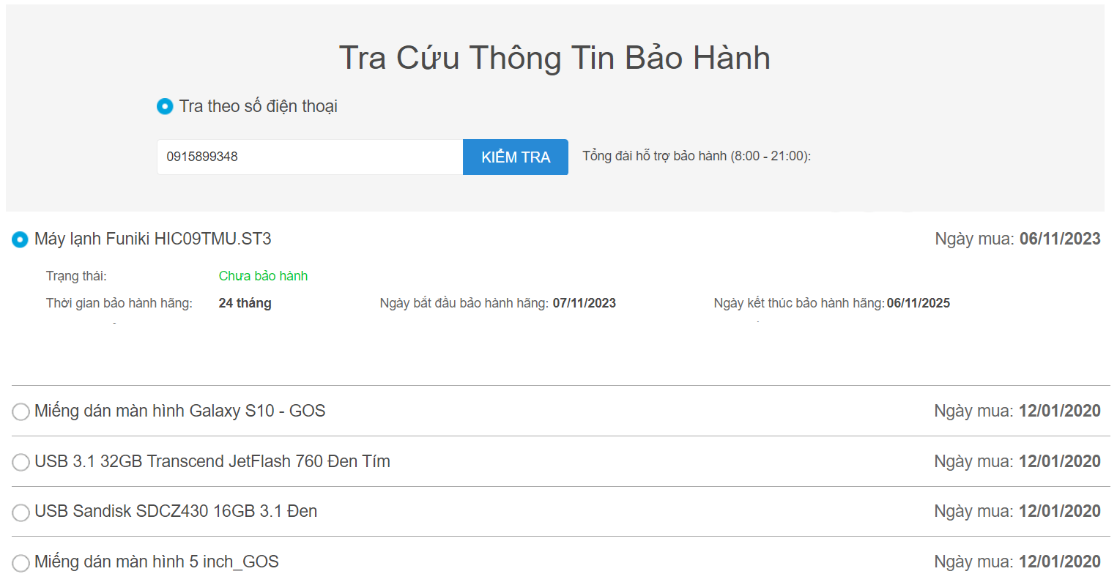

Thông tin cột: H
0582302484

Ford Everest 2023 PPF TPU nội thất chống xước tự hồi phục
Thông tin cột: D

Thông tin cột: B

5 năm

Thông tin cột: C
Thông tin cột: B

Thông tin tất cả các sản phẩm còn lại mà được mua bởi số điện thoại này
khi click vào sẽ hiện ra thông tin bảo hành

